CU_01
CASOS DE USO
ID Caso de uso | CU-01
Nombre | Acceso de usuarios
Precondición | El usuario debe de estar previamente registrado en la base de datos del sistema, para ello se deberá contactar con el o los administradores.
Postcondición | Si el usuario esta registrado se mostrara un mensaje de bienvenida seguidamente de la pantalla principal
Autor | Administrador | Fecha | 2023-02-06

Proposito
El sistema deberá de permitir solo a los usuarios registrados acceder al sistema.

Flujos alternativos y excepciones

Curso normal
Para acceder al sistema el usuario deberá de: Paso 1: El usuario deberá de estar en la pantalla de login Paso 2: El usuario deberá de teclear el usuario y contraseña. Paso 3: El usuario deberá de seleccionar aceptar o validar. Paso 4: Si la información proporcionada es correcta el sistema mostrara un mensaje de bienvenida seguidamente se mostrara la pantalla principal.

Curso alterno
4a. Se mostrara un mensaje en cual mencionara al usuario que digito mal el usuario o contraseña 4b. El sistema direccionara al usuario nuevamente a la pantallla de login. 4c. Usuario o contraseña extraviada 4d. El usuario deberá de contactar al adminstrador para poder recuperara la contraseña o usuario.

Otros datos

importancia | Alta
Urgencia | Alta

Comentarios
Los usuarios solo podran cambiar su usuario o contraseña si y solo si el adminstrador lo permita.

Diagrama de caso de uso |  |  |  | Diagrama de componentes
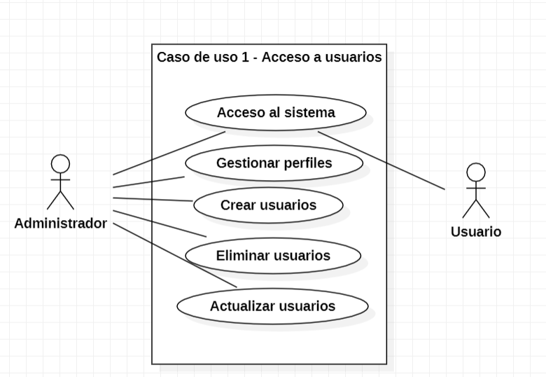 |  |  |  | 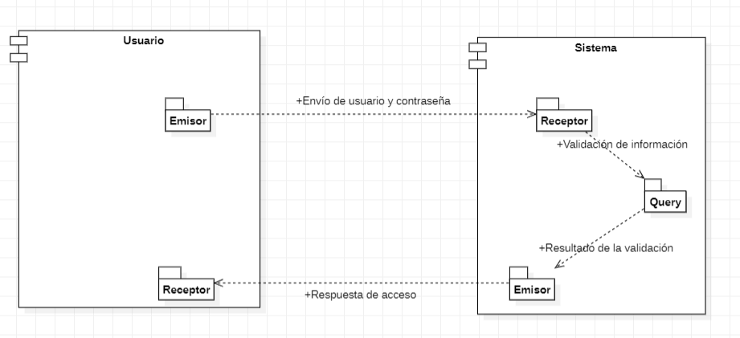

Diagrama de secuencia
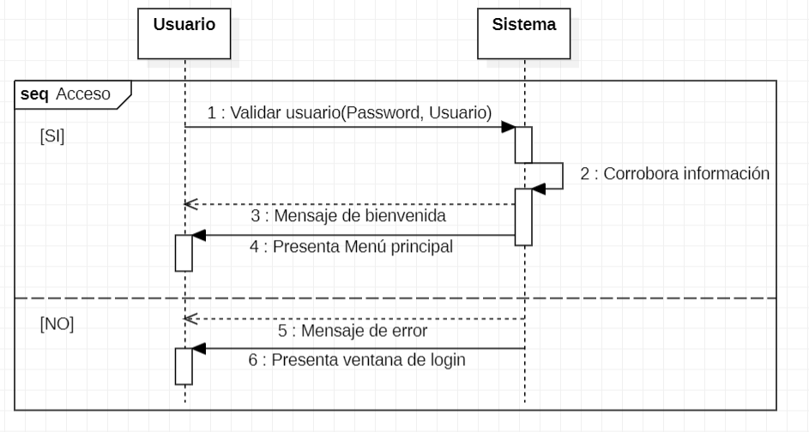 |  |  |  | Pantalla
 |  |  |  | 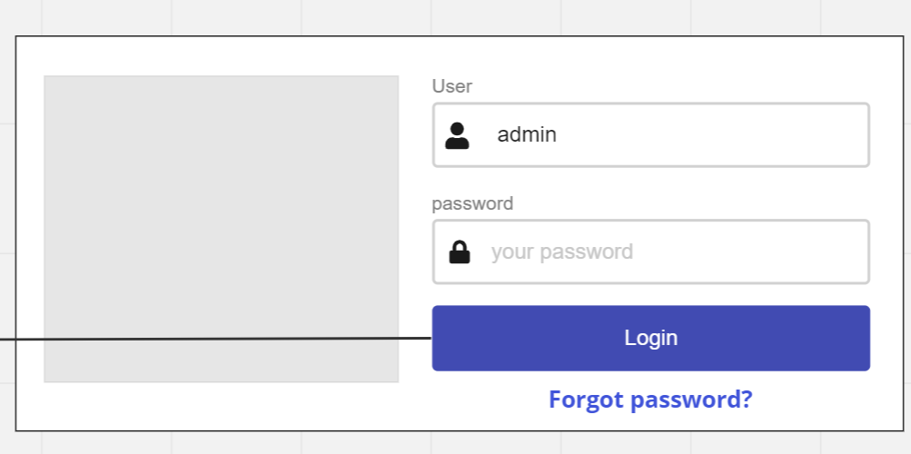

Cuando la aplicación se inicie el sistema mostrar la siguiente pantalla en la cual se deberá ingresar el usuario y una contraseña, si el usuario no esta dado de alta tendra que contactar con un administrador para registrarse, cuando se de al bóton se mostrara la pantalla inicial.

CU_02
 | CASOS DE USO
 | ID Caso de uso | CU-02
 | Nombre | Registro de usuarios
 | Precondición | El usuario deberá cumplir con los requisitos que le solicitara el administrador para que posteriormente un adminstrador de de alta en el sistema.
 | Postcondición | Cuando el usuario se registre se mostrara un mensaje validando que se efectuo la operación de manera exitosa.
 | Autor | Administrador | Fecha | 2023-02-06

 | Proposito
 | Registrar usuarios para que tengan acceso al sistema

 | Flujos alternativos y excepciones

 | Curso normal
 | Para poder crear un usuario se deberá de: Paso 1: El usuario deberá de solicitar a un adminstrador el registro. Paso 2: El administrador deberá evaluar la solicitud. Paso 3: El administrador deberá ingresar al sistema con su perfil para poder dar de alta al usuario. Paso 4: El administrador deberá de estar en la pestaña de crear usuario nuevo. Paso 5: El administrador deberá de pedir la información necesaria al usuario que se quiere dar de alta. Paso 6: El administrador deberá de introducir la información proporcionada al sistema. Paso 7: El administrador configurara los privilegios que el usuario tendra. Paso 8: El administrador deberá de seleccionar la casilla de crear. Paso 9: El sistema mostrara un mensaje mencionando que se ha creado un usuario exitosamente.

 | Curso alterno
 | 2a. El administrador rechazara la solicitud. 3a. Si el adminsitrador no ingresa con su perfil de administrador NO podra crear usuarios. 5a. Si la información proporcionada no es la que se le solicito, NO se podra registrar el usuario. 5b. Si la información proporcionada ya se encuentra dentro del sistema no se podra crear el usuario. 9a. Si hay información faltante u ocurrio un error al momento de crear un usuario se mostrara un mensaje avisando que no se creo el usuario.

 | Otros datos

 | importancia | Alta
 | Urgencia | Alta

 | Comentarios
 | El registro de usuarios solo podrá ser efectuado por un administrador

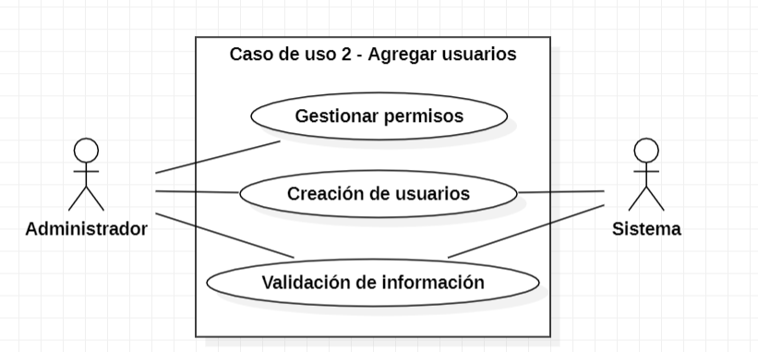
 | Diagrama de caso de uso |  |  |  | Diagrama de componentes
 |  |  |  |  | 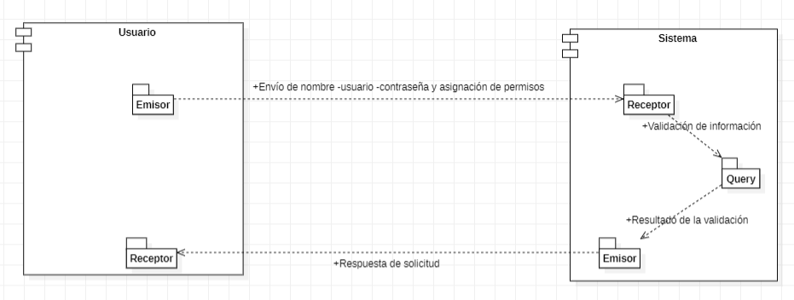

 | Pantalla |  |  |  | Diagrama de secuencia
 | 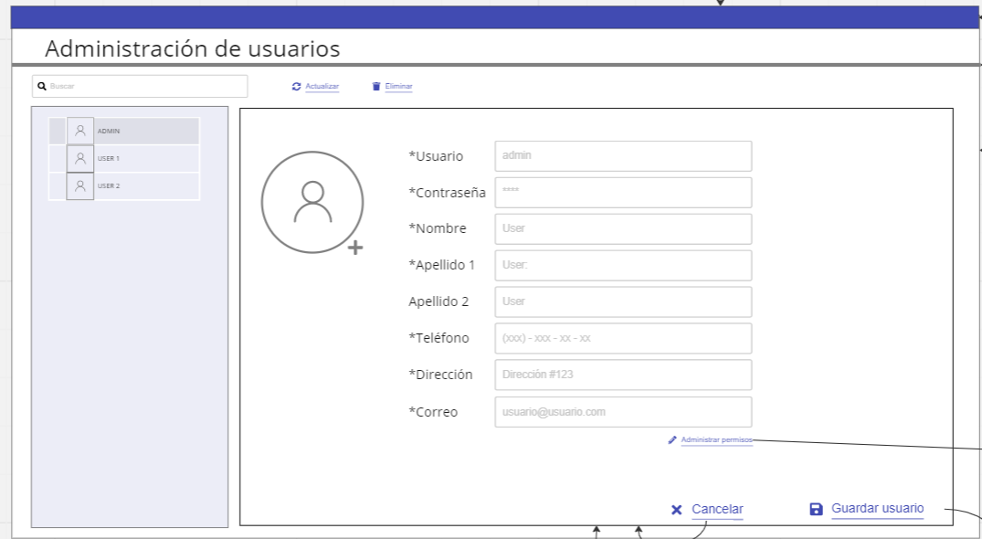 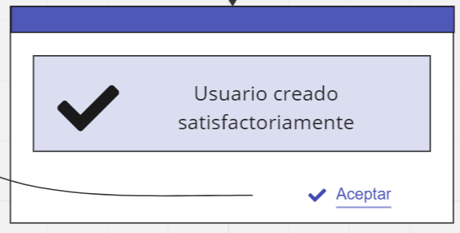 |  |  |  | 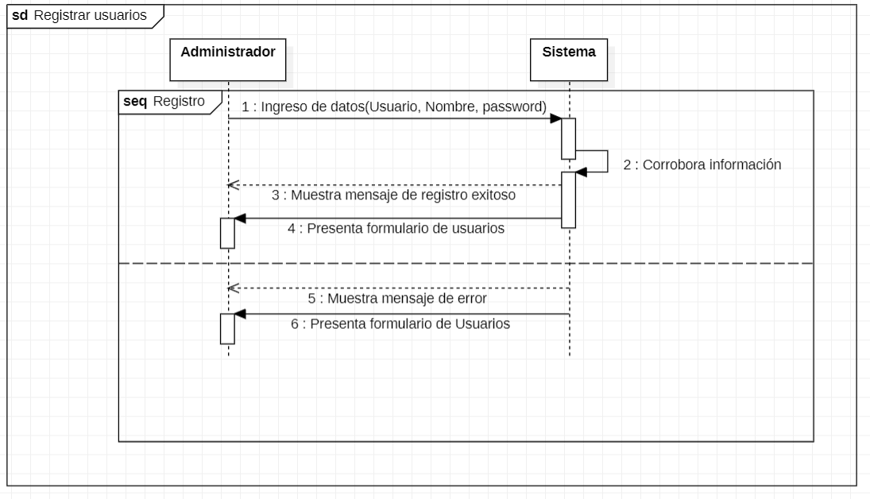

El sistama contara con un apartado para poder mirar los usuarios previamente registrados, en la parte derecha de la pantalla mostrar la información necesaria para poder agregar un usuario, una vez llenados los campos y al darle clic a crear el sistema mostrar un mensaje que mencionar que el usuario ha sido creado con exito.

CU_03
CASOS DE USO
ID Caso de uso | CU-03
Nombre | Eliminación de usuarios
Precondición | El usuario debe de estar previamente registrado.
Postcondición | El sistema desplegara una ventana emergente mencionando al administrador que esta apunto de eliminar un usuario. El administrador deberá de confirmar o rechazar la solicitud. Si la eliminación fue exitosa mostrara un mensaje de sastifacción.
Autor | Administrador | Fecha | 2023-02-06

Proposito
Tener un control acerca de los usuarios que pueden tener acceso al sistema.

Flujos alternativos y excepciones

Curso normal
Para poder eliminar un usuario el administrador deberá de: Paso 1: Ingresar con el perfil de administrador Paso 2: Ingresar al apartado de usuarios. Paso 3: Seleccionar el usuario al que se quiere eliminar. Paso 4: Validar la eliminación en el recuadro de aceptar. Paso 5: Validar nuevamente para confirmar la eliminación de el usuario.

Curso alterno
1a. Si el usuario no accede con el perfil de administrador no podra eliminar usuarios. 5a. Si el usuario rechaza la solicitud el sistema volvera a la pantalla de usuarios.

Otros datos

importancia | Alta
Urgencia | Alta

Comentarios
La eliminación de usuarios solo podrá ser efectuada por administradores.

Diagrama de caso de uso |  |  |  | Diagrama de secuencia
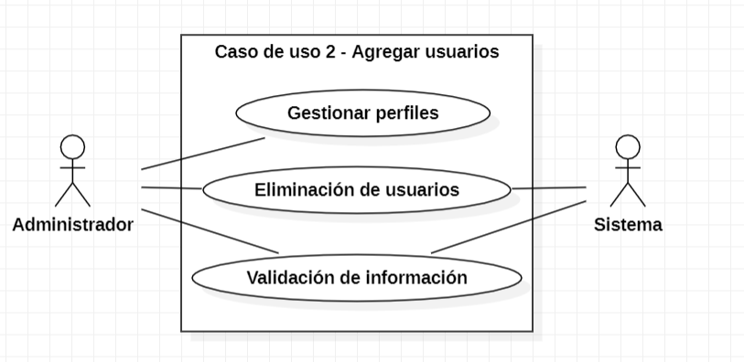 |  |  |  | 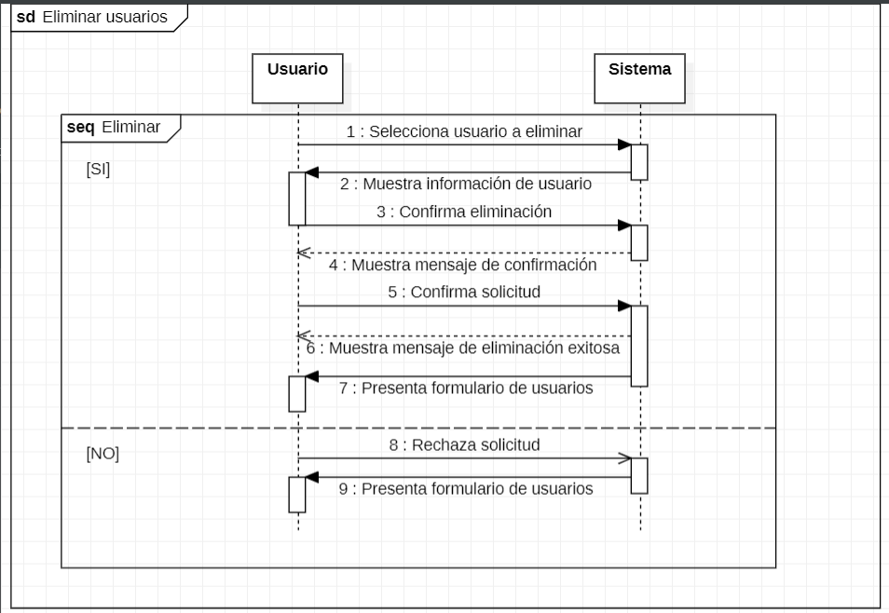

Pantalla |  |  |  | Diagrama de componentes
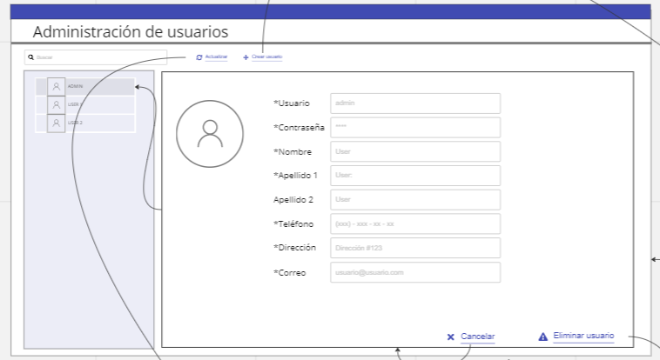 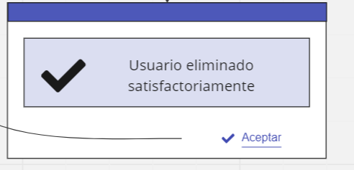 |  |  |  | 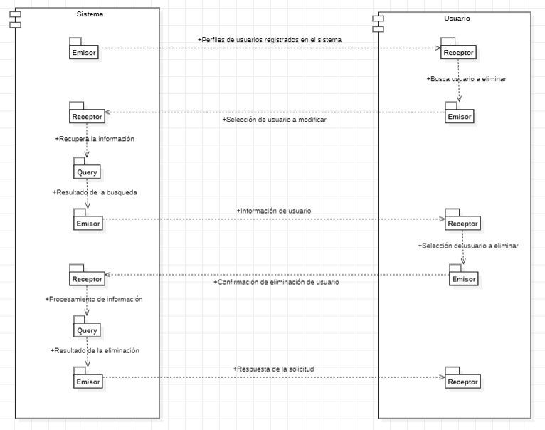

El sistema contara con una tabla para poder seleccionar el usuarios que se quiera eliminar, asi mismo mostrara todos los datps que le pertenrcen a este, cuando se efectue la eliminación el sistema mostrar un mensaje de sastifacción mencionando a el usuarios que se a eliminado correctamente

CU_04
CASOS DE USO
ID Caso de uso | CU-04
Nombre | Modificación de usuarios
Precondición | El usuario debe de estar previamente registrado.
Postcondición | El sistema desplegara una ventana emergente mencionando al administrador que esta apunto de modificar un usuario. El administrador deberá de confirmar o rechazar la solicitud. Si la edición fue exitosa mostrara un mensaje de sastifacción.
Autor | Administrador | Fecha | 2023-02-06

Proposito
Tener el maximo control de lo que pueden hacer o no los usuarios

Flujos alternativos y excepciones

Curso normal
Para poder editar un usuario el administrador deberá de: Paso 1: Ingresar con el perfil de administrador Paso 2: Ingresar al apartado de usuarios. Paso 3: Seleccionar el usuario al que se quiere modificar. Paso 4: Validar la edición en el recuadro de aceptar. Paso 5: Validar nuevamente para confirmar la edición de el usuario.

Curso alterno
1a. Si el usuario no accede con el perfil de administrador no podra eliminar usuarios. 5a. Si el usuario rechaza la solicitud el sistema volvera a la pantalla de usuarios.

Otros datos

importancia | Alta
Urgencia | Alta

Comentarios
La edición de usuarios solo podrá ser efectuada por administradores.

Diagrama de caso de uso |  |  |  | Diagrama de componentes
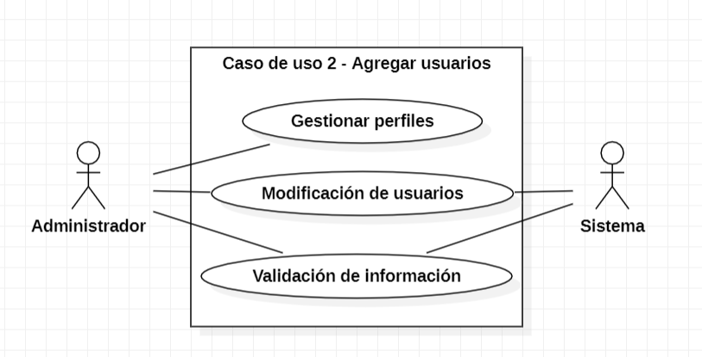 |  |  |  | 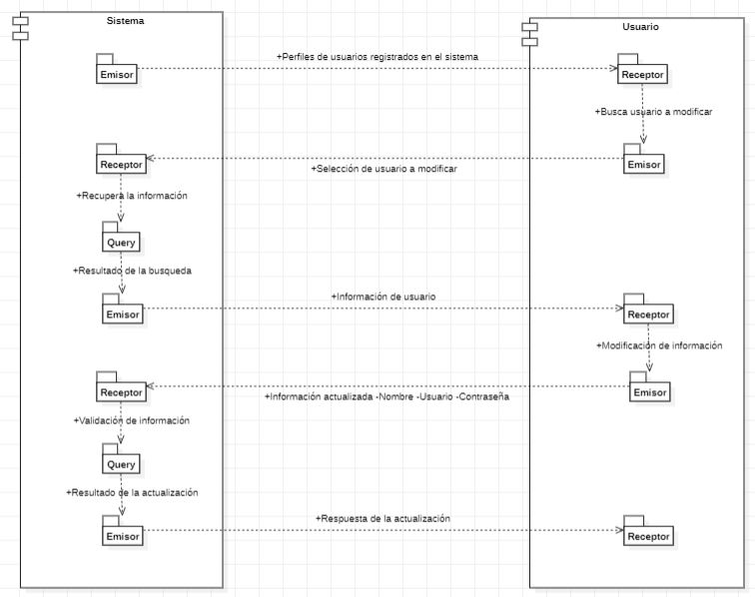

Pantalla |  |  |  | Diagrama de secuencia
 |  |  |  | 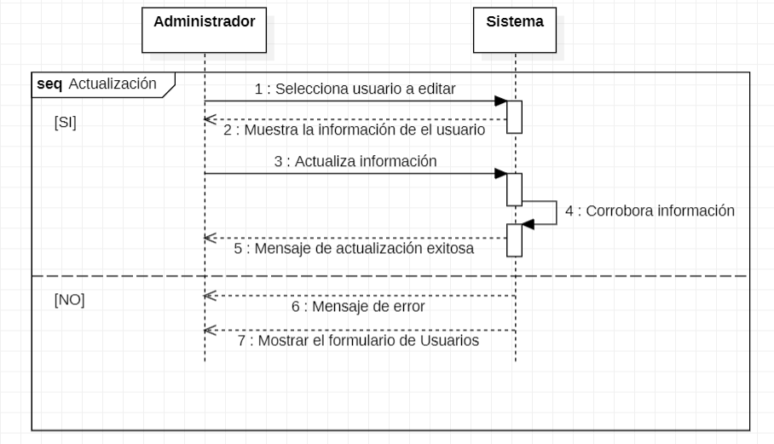

El sistema contara con una tabla para poder seleccionar el usuarios que se quiera eliminar, asi mismo mostrara todos los datps que le pertenrcen a este, cuando se efectue la eliminación el sistema mostrar un mensaje de sastifacción mencionando a el usuarios que se a eliminado correctamente

